GUATEMALA
Indicadores diarios |  |  |  |  |  |  |  | OPERACIONES DE ESTABILIZACIÓN MONETARIA Y REPORTOS
 |  |  |  |  |  |  |  | Indicadores por mes
Fecha | TCR para el día (Q por US$1.00) | Precio Café | Precio Azúcar | Combustible Superior | Combustible Regular | Combustible Diesel | Combustible Bunker | Año | Mes | Fecha | Número de Operaciones | Monto Inversión (millones de QUETZALES) | Montos Negociados Operaciones de Reporto (millones de QUETZALES) | Montos Negociados Operaciones de Reporto (millones de USD) | Tasa de desempleo abierto | Ingresos - Egresos Remesas (Millones USD)
2019-01-01 | 7.73695 | No Disponible | No Disponible | - | - | - | 15.9 | 2017 | Enero | Enero, 2017 |  |  | 7,849.97 | 400.51 |  | 585.5
2019-01-02 | 7.73248 | No Disponible | No Disponible | 22.2 | 21.02 | 19.73 | 14.5 | 2017 | Febrero | Febrero, 2017 |  |  | 9,476.96 | 303.71 |  | 612.3
2019-01-03 | 7.7302 | No Disponible | No Disponible | - | - | - | 14.5 | 2017 | Marzo | Marzo, 2017 |  |  | 14,618.46 | 375.21 | 3.2 | 737.8
2019-01-04 | 7.72824 | No Disponible | No Disponible | - | - | - | 14.5 | 2017 | Abril | Abril, 2017 |  |  | 12,428.26 | 408.64 |  | 637.9
2019-01-05 | 7.72824 | No Disponible | No Disponible | - | - | - | 14.5 | 2017 | Mayo | Mayo, 2017 |  |  | 14,857.15 | 326.93 |  | 744.7
2019-01-06 | 7.72824 | No Disponible | No Disponible | - | - | - | 14.5 | 2017 | Junio | Junio, 2017 |  |  | 6,302.11 | 522.09 | 2.3 | 721.7
2019-01-07 | 7.72825 | No Disponible | No Disponible | 21.72 | 20.52 | 19.21 | 14.6 | 2017 | Julio | Julio, 2017 |  |  | 5,269.20 | 494.67 |  | 662.1
2019-01-08 | 7.7267 | No Disponible | No Disponible | - | - | - | 14.6 | 2017 | Agosto | Agosto, 2017 |  |  | 6,493.83 | 648.48 |  | 705.8
2019-01-09 | 7.72707 | No Disponible | No Disponible | - | - | - | 14.6 | 2017 | Septiembre | Septiembre, 2017 |  |  | 4,353.39 | 561.56 |  | 671.1
2019-01-10 | 7.72621 | No Disponible | No Disponible | - | - | - | 14.6 | 2017 | Octubre | Octubre, 2017 |  |  | 4,765.85 | 728.32 |  | 727.3
2019-01-11 | 7.72582 | No Disponible | No Disponible | - | - | - | 14.6 | 2017 | Noviembre | Noviembre, 2017 |  |  | 8,762.57 | 686.36 |  | 645.6
2019-01-12 | 7.72582 | No Disponible | No Disponible | - | - | - | 14.6 | 2017 | Diciembre | Diciembre , 2017 |  |  | 6,497.10 | 610.86 | 2.1 | 719.7
2019-01-13 | 7.72582 | No Disponible | No Disponible | - | - | - | 14.6 | 2018 | Enero | Enero, 2018 |  |  | 5,470.63 | 487.40 |  | 633.1
2019-01-14 | 7.72847 | No Disponible | No Disponible | 22.1 | 20.91 | 19.81 | 14.6 | 2018 | Febrero | Febrero, 2018 |  |  | 4,590.51 | 372.71 |  | 629.1
2019-01-15 | 7.72379 | No Disponible | No Disponible | - | - | - | 14.6 | 2018 | Marzo | Marzo, 2018 |  |  | 5,587.67 | 447.99 |  | 753.3
2019-01-16 | 7.72622 | No Disponible | No Disponible | - | - | - | 14.6 | 2018 | Abril | Abril, 2018 |  |  | 5,462.12 | 274.37 |  | 768.6
2019-01-17 | 7.72311 | No Disponible | No Disponible | - | - | - | 14.6 | 2018 | Mayo | Mayo, 2018 |  |  | 7,232.81 | 418.58 |  | 807.4
2019-01-18 | 7.72226 | No Disponible | No Disponible | - | - | - | 14.6 | 2018 | Junio | Junio, 2018 |  |  | 5,816.57 | 284.30 | 2.8 | 800
2019-01-19 | 7.72226 | No Disponible | No Disponible | - | - | - | 14.6 | 2018 | Julio | Julio, 2018 |  |  | 7,475.53 | 404.37 |  | 817
2019-01-20 | 7.72226 | No Disponible | No Disponible | - | - | - | 14.6 | 2018 | Agosto | Agosto, 2018 |  |  | 10,202.07 | 419.06 |  | 859.3
2019-01-21 | 7.72376 | No Disponible | No Disponible | 22.3 | 21.1 | 20.2 | 14.6 | 2018 | Septiembre | Septiembre, 2018 |  |  | 8,684.05 | 359.06 |  | 744.8
2019-01-22 | 7.72366 | No Disponible | No Disponible | - | - | - | 14.6 | 2018 | Octubre | Octubre, 2018 |  |  | 13,325.03 | 396.64 |  | 861.9
2019-01-23 | 7.72459 | No Disponible | No Disponible | - | - | - | 14.6 | 2018 | Noviembre | Noviembre, 2018 |  |  | 19,900.64 | 370.39 |  | 755.8
2019-01-24 | 7.72765 | No Disponible | No Disponible | - | - | - | 14.6 | 2018 | Diciembre | Diciembre , 2018 |  |  | 5,095.81 | 208.33 | 2 | 842.1
2019-01-25 | 7.72917 | No Disponible | No Disponible | - | - | - | 14.6 | 2019 | Enero | Enero, 2019 |  |  | 6,193.91 | 204.66 |  | 686.5
2019-01-26 | 7.72917 | No Disponible | No Disponible | - | - | - | 14.6 | 2019 | Febrero | Febrero, 2019 |  |  | 10,331.20 | 254.25 |  | 689.5
2019-01-27 | 7.72917 | No Disponible | No Disponible | - | - | - | 14.6 | 2019 | Marzo | Marzo, 2019 |  |  | 5,410.44 | 585.16 |  | 825.5
2019-01-28 | 7.73199 | No Disponible | No Disponible | 22.51 | 21.31 | 20.4 | 14.6 | 2019 | Abril | Abril, 2019 |  |  | 6,874.06 | 627.16 |  | 863.8
2019-01-29 | 7.73738 | No Disponible | No Disponible | - | - | - | 14.6 | 2019 | Mayo | Mayo, 2019 |  |  | 10,395.68 | 589.59 | 2.5 | 973.4
2019-01-30 | 7.74444 | No Disponible | No Disponible | - | - | - | 14.6 | 2019 | Junio | Junio, 2019 |  |  | 6,794.74 | 563.92 |  | 880.9
2019-01-31 | 7.76425 | No Disponible | No Disponible | - | - | - | 14.6 | 2019 | Julio | Julio, 2019 |  |  | 7,375.45 | 606.85 |  | 946.6
2019-02-01 | 7.76239 | No Disponible | No Disponible | - | - | - | 14.6 | 2019 | Agosto | Agosto, 2019 |  |  | 10,394.93 | 668.98 |  | 979.6
2019-02-02 | 7.76239 | No Disponible | No Disponible | - | - | - | 14.6 | 2019 | Septiembre | Septiembre, 2019 |  |  | 3,317.20 | 486.49 |  | 891
2019-02-03 | 7.76239 | No Disponible | No Disponible | - | - | - | 14.6 | 2019 | Octubre | Octubre, 2019 |  |  | 7,028.06 | 390.22 |  | 998.6
2019-02-04 | 7.7626 | No Disponible | No Disponible | 22.51 | 21.31 | 20.69 | 14.6 | 2019 | Noviembre | Noviembre, 2019 |  |  | 14,802.91 | 388.65 |  | 818.6
2019-02-05 | 7.75934 | No Disponible | No Disponible | - | - | - | 14.6 | 2019 | Diciembre | Diciembre , 2019 |  |  | 7,545.53 | 632.85 |  | 939.7
2019-02-06 | 7.75849 | No Disponible | No Disponible | - | - | - | 14.6 | 2020 | Enero | Enero, 2020 |  |  | 4,430.27 | 282.15 |  | 833.2
2019-02-07 | 7.75362 | No Disponible | No Disponible | - | - | - | 14.6 | 2020 | Febrero | Febrero, 2020 |  |  | 6,863.34 | 307.77 |  | 807.1
2019-02-08 | 7.75143 | No Disponible | No Disponible | - | - | - | 14.6 | 2020 | Marzo | Marzo, 2020 |  |  | 8,726.88 | 282.83 |  | 746.2
2019-02-09 | 7.75143 | No Disponible | No Disponible | - | - | - | 14.6 | 2020 | Abril | Abril, 2020 |  |  | 16,808.83 | 118.75 |  | 689.6
2019-02-10 | 7.75143 | No Disponible | No Disponible | - | - | - | 14.6 | 2020 | Mayo | Mayo, 2020 |  |  | 7,913.02 | 140.26
2019-02-11 | 7.74481 | No Disponible | No Disponible | 22.51 | 21.31 | 20.69 | 15.15 | 2020 | Junio | Junio, 2020 |  |  | 2,442.74 | 193.79
2019-02-12 | 7.74786 | No Disponible | No Disponible | - | - | - | 15.15 | 2020 | Julio | Julio, 2020
2019-02-13 | 7.74271 | No Disponible | No Disponible | - | - | - | 15.15 | 2020 | Agosto | Agosto, 2020
2019-02-14 | 7.74017 | No Disponible | No Disponible | - | - | - | 15.15
2019-02-15 | 7.73771 | No Disponible | No Disponible | - | - | - | 15.15
2019-02-16 | 7.73771 | No Disponible | No Disponible | - | - | - | 15.15
2019-02-17 | 7.73771 | No Disponible | No Disponible | - | - | - | 15.15
2019-02-18 | 7.72983 | No Disponible | No Disponible | 22.99 | 21.79 | 21.2 | 15.15
2019-02-19 | 7.72228 | No Disponible | No Disponible | - | - | - | 15.15
2019-02-20 | 7.72134 | No Disponible | No Disponible | - | - | - | 15.15
2019-02-21 | 7.72108 | No Disponible | No Disponible | - | - | - | 15.15
2019-02-22 | 7.71924 | No Disponible | No Disponible | - | - | - | 15.15
2019-02-23 | 7.71924 | No Disponible | No Disponible | - | - | - | 15.15
2019-02-24 | 7.71924 | No Disponible | No Disponible | - | - | - | 15.15
2019-02-25 | 7.71361 | No Disponible | No Disponible | 23.99 | 22.79 | 21.79 | 15.7
2019-02-26 | 7.71091 | No Disponible | No Disponible | - | - | - | 15.7
2019-02-27 | 7.71045 | No Disponible | No Disponible | - | - | - | 15.7
2019-02-28 | 7.70778 | No Disponible | No Disponible | - | - | - | 15.7
2019-03-01 | 7.70445 | No Disponible | No Disponible | - | - | - | 15.7
2019-03-02 | 7.70445 | No Disponible | No Disponible | - | - | - | 15.7
2019-03-03 | 7.70445 | No Disponible | No Disponible | - | - | - | 15.7
2019-03-04 | 7.70537 | No Disponible | No Disponible | 23.99 | 22.79 | 21.79 | 15.7
2019-03-05 | 7.70243 | No Disponible | No Disponible | - | - | - | 15.7
2019-03-06 | 7.6994 | No Disponible | No Disponible | - | - | - | 15.7
2019-03-07 | 7.69823 | No Disponible | No Disponible | - | - | - | 15.7
2019-03-08 | 7.69653 | No Disponible | No Disponible | - | - | - | 15.7
2019-03-09 | 7.69653 | No Disponible | No Disponible | - | - | - | 15.7
2019-03-10 | 7.69653 | No Disponible | No Disponible | - | - | - | 15.7
2019-03-11 | 7.69333 | No Disponible | No Disponible | 24.41 | 23.23 | 21.99 | 15.7
2019-03-12 | 7.69438 | No Disponible | No Disponible | - | - | - | 15.7
2019-03-13 | 7.69433 | No Disponible | No Disponible | - | - | - | 15.7
2019-03-14 | 7.68603 | No Disponible | No Disponible | - | - | - | 15.7
2019-03-15 | 7.69214 | No Disponible | No Disponible | - | - | - | 15.7
2019-03-16 | 7.69214 | No Disponible | No Disponible | - | - | - | 15.7
2019-03-17 | 7.69214 | No Disponible | No Disponible | - | - | - | 15.7
2019-03-18 | 7.69154 | No Disponible | No Disponible | 25.42 | 24.24 | 21.84 | 15.7
2019-03-19 | 7.69039 | No Disponible | No Disponible | - | - | - | 15.7
2019-03-20 | 7.68898 | No Disponible | No Disponible | - | - | - | 15.7
2019-03-21 | 7.68497 | No Disponible | No Disponible | - | - | - | 15.7
2019-03-22 | 7.68067 | No Disponible | No Disponible | - | - | - | 15.7
2019-03-23 | 7.68067 | No Disponible | No Disponible | - | - | - | 15.7
2019-03-24 | 7.68067 | No Disponible | No Disponible | - | - | - | 15.7
2019-03-25 | 7.67577 | No Disponible | No Disponible | 25.93 | 24.73 | 21.81 | 15.7
2019-03-26 | 7.67909 | No Disponible | No Disponible | - | - | - | 15.7
2019-03-27 | 7.6769 | No Disponible | No Disponible | - | - | - | 15.7
2019-03-28 | 7.6792 | No Disponible | No Disponible | - | - | - | 15.7
2019-03-29 | 7.68104 | No Disponible | No Disponible | - | - | - | 15.7
2019-03-30 | 7.68104 | No Disponible | No Disponible | - | - | - | 15.7
2019-03-31 | 7.68104 | No Disponible | No Disponible | - | - | - | 15.7
2019-04-01 | 7.68031 | No Disponible | No Disponible | 25.93 | 24.73 | 21.81 | 15.7
2019-04-02 | 7.67452 | No Disponible | No Disponible | - | - | - | 15.7
2019-04-03 | 7.67399 | No Disponible | No Disponible | - | - | - | 15.7
2019-04-04 | 7.66934 | No Disponible | No Disponible | - | - | - | 15.7
2019-04-05 | 7.66855 | No Disponible | No Disponible | - | - | - | 15.7
2019-04-06 | 7.66855 | No Disponible | No Disponible | - | - | - | 15.7
2019-04-07 | 7.66855 | No Disponible | No Disponible | - | - | - | 15.7
2019-04-08 | 7.65806 | No Disponible | No Disponible | 26.38 | 25.19 | 21.78 | 15.7
2019-04-09 | 7.64809 | No Disponible | No Disponible | - | - | - | 15.7
2019-04-10 | 7.64366 | No Disponible | No Disponible | - | - | - | 15.7
2019-04-11 | 7.63603 | No Disponible | No Disponible | - | - | - | 15.7
2019-04-12 | 7.63445 | No Disponible | No Disponible | - | - | - | 15.7
2019-04-13 | 7.63445 | No Disponible | No Disponible | - | - | - | 15.7
2019-04-14 | 7.63445 | No Disponible | No Disponible | - | - | - | 15.7
2019-04-15 | 7.63429 | No Disponible | No Disponible | 27.48 | 26.29 | 21.99 | 15.7
2019-04-16 | 7.63108 | No Disponible | No Disponible | - | - | - | 15.7
2019-04-17 | 7.62817 | No Disponible | No Disponible | - | - | - | 15.7
2019-04-18 | 7.62817 | No Disponible | No Disponible | - | - | - | 15.7
2019-04-19 | 7.62817 | No Disponible | No Disponible | - | - | - | 15.7
2019-04-20 | 7.62817 | No Disponible | No Disponible | - | - | - | 15.7
2019-04-21 | 7.62817 | No Disponible | No Disponible | - | - | - | 15.7
2019-04-22 | 7.62409 | No Disponible | No Disponible | 27.49 | 26.31 | 21.99 | 15.7
2019-04-23 | 7.62187 | No Disponible | No Disponible | - | - | - | 15.7
2019-04-24 | 7.62239 | No Disponible | No Disponible | - | - | - | 15.7
2019-04-25 | 7.63297 | No Disponible | No Disponible | - | - | - | 15.7
2019-04-26 | 7.64411 | No Disponible | No Disponible | - | - | - | 15.7
2019-04-27 | 7.64411 | No Disponible | No Disponible | - | - | - | 15.7
2019-04-28 | 7.64411 | No Disponible | No Disponible | - | - | - | 15.7
2019-04-29 | 7.64411 | No Disponible | No Disponible | - | - | - | 15.7
2019-04-30 | 7.65219 | No Disponible | No Disponible | 27.49 | 26.3 | 22.14 | 15.7
2019-05-01 | 7.65228 | No Disponible | No Disponible | - | - | - | 15.7
2019-05-02 | 7.65683 | No Disponible | No Disponible | - | - | - | 15.7
2019-05-03 | 7.65718 | No Disponible | No Disponible | - | - | - | 15.7
2019-05-04 | 7.65718 | No Disponible | No Disponible | - | - | - | 15.7
2019-05-05 | 7.65718 | No Disponible | No Disponible | - | - | - | 15.7
2019-05-06 | 7.65604 | No Disponible | No Disponible | 27.5 | 26.3 | 22.2 | 15.7
2019-05-07 | 7.65644 | No Disponible | No Disponible | - | - | - | 15.7
2019-05-08 | 7.65613 | No Disponible | No Disponible | - | - | - | 15.7
2019-05-09 | 7.65443 | No Disponible | No Disponible | - | - | - | 15.7
2019-05-10 | 7.65614 | No Disponible | No Disponible | - | - | - | 15.7
2019-05-11 | 7.65614 | No Disponible | No Disponible | - | - | - | 15.7
...
 |  |  |  |  |  |  |  | Indicadores por mes
 |  |  | Precio Azúcar | Combustible Superior | Combustible Regular | Combustible Diesel | Combustible Bunker | Año | Mes | Fecha | Número de Operaciones | Monto Inversión (millones de QUETZALES) | Montos Negociados Operaciones de Reporto (millones de QUETZALES) | Montos Negociados Operaciones de Reporto (millones de USD) | Tasa de desempleo abierto | Ingresos - Egresos Remesas (Millones USD)
 |  |  |  |  |  |  | 10.13
 |  |  |  |  |  |  | 10.13
 |  |  |  |  |  |  | 10.13
 |  |  |  | 19.95 | 19.15 | 15.18 | 10.7
 |  |  |  |  |  |  | 10.7
 |  |  |  |  |  |  | 10.7
 |  |  |  |  |  |  | 10.7
 |  |  |  |  |  |  | 10.7
 |  |  |  |  |  |  | 10.7
 |  |  |  |  |  |  | 10.7
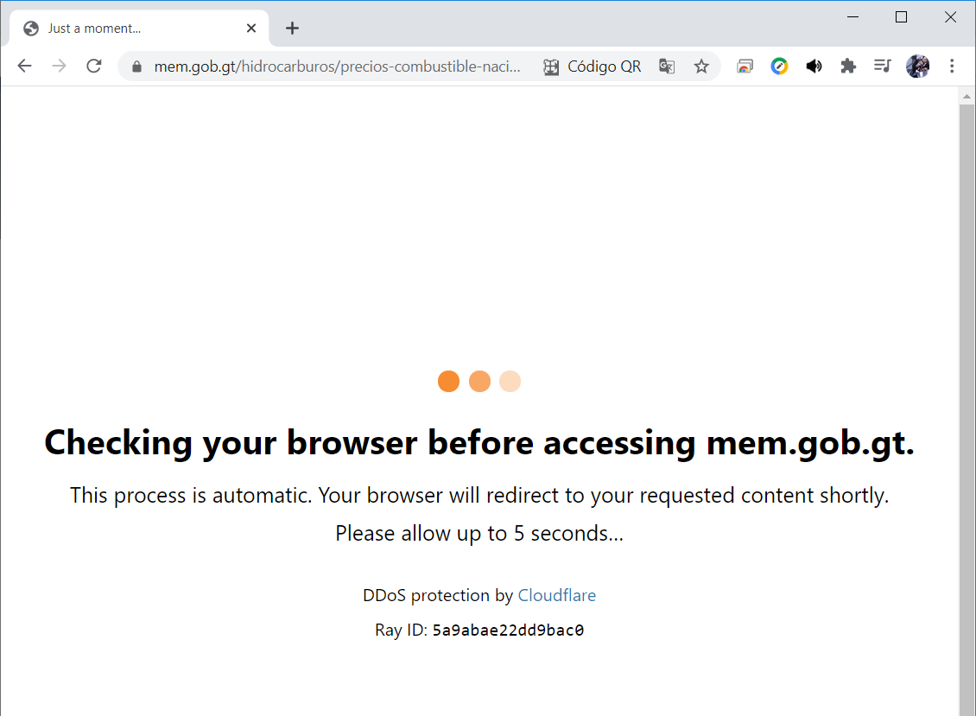
 |  |  |  | 20.69 | 19.88 | 15.8
...

